Chi tiết địa chất
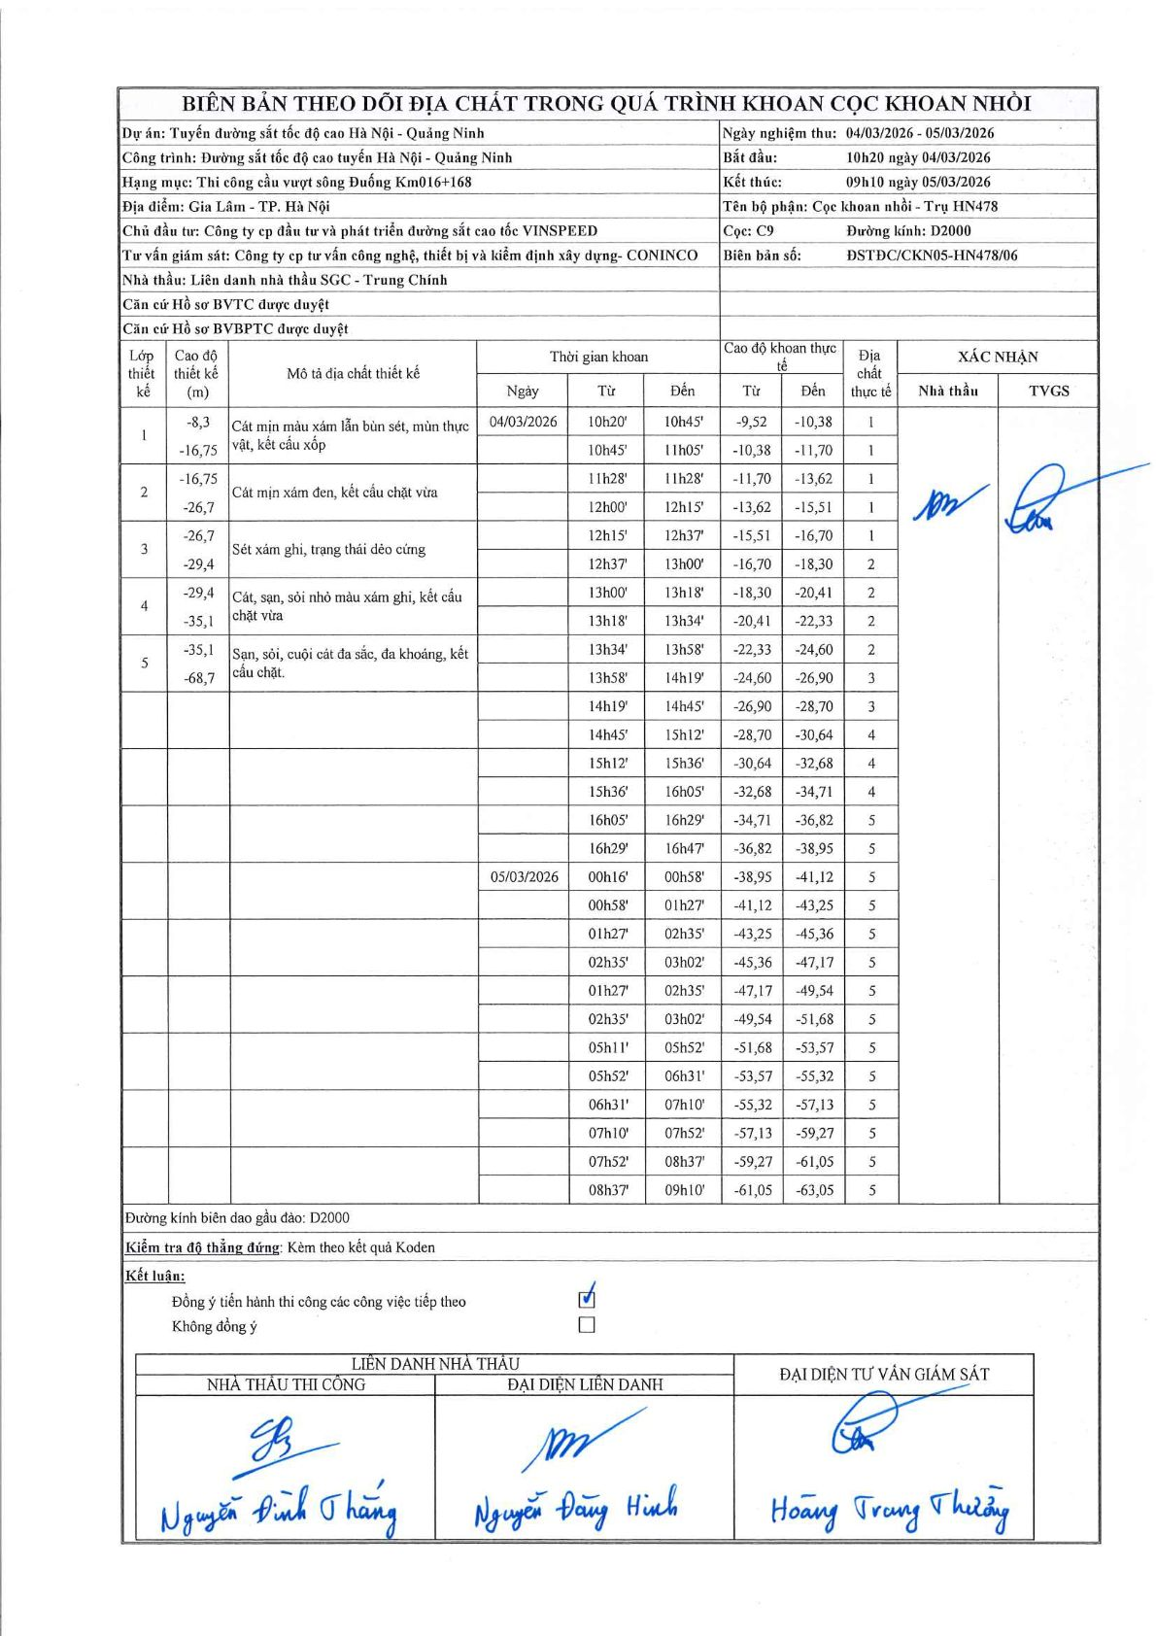
Dự án | Tuyến đường sắt tốc độ cao Hà Nội - Quảng Ninh
Hạng mục | Thi công cầu vượt sông Đuống Km016+168
Tên bộ phận | Cọc khoan nhồi - Trụ HN478
Số hiệu cọc | C9
Biên bản số | ĐSTĐC/CKN05-HN478/06
Đường kính | D2000
Bắt đầu thi công | 10:20 04/03/2026
Kết thúc thi công | 09:10 05/03/2026

Địa chất TT | Đường kính | Mô tả lớp thiết kế | Từ (h) | Đến (h) | Cao độ từ | Cao độ đến | T.Gian (h) | Dài (m) | V (m/h) | Ghi chú
1 | D2000 | Cát mịn màu xám lẫn bùn sét, mùn thực vật, kết cấu xốp | 10h20 04/03/2026 | 10h45 04/03/2026 | -9.52 | -10.38 | 0.42 | 0.86 | 2.06
1 | D2000 | Cát mịn màu xám lẫn bùn sét, mùn thực vật, kết cấu xốp | 10h45 04/03/2026 | 11h05 04/03/2026 | -10.38 | -11.7 | 0.33 | 1.32 | 3.96
1 | D2000 | Cát mịn màu xám lẫn bùn sét, mùn thực vật, kết cấu xốp | 11h28 04/03/2026 | 11h28 04/03/2026 | -11.7 | -13.62 | 0.5 | 1.92 | 3.84
1 | D2000 | Cát mịn màu xám lẫn bùn sét, mùn thực vật, kết cấu xốp | 12h00 04/03/2026 | 12h15 04/03/2026 | -13.62 | -15.51 | 0.25 | 1.89 | 7.56
1 | D2000 | Cát mịn màu xám lẫn bùn sét, mùn thực vật, kết cấu xốp | 12h15 04/03/2026 | 12h37 04/03/2026 | -15.51 | -16.7 | 0.37 | 1.19 | 3.25
2 | D2000 | Cát mịn xám đen, kết cấu chặt vừa | 12h37 04/03/2026 | 13h00 04/03/2026 | -16.7 | -18.3 | 0.38 | 1.6 | 4.17
2 | D2000 | Cát mịn xám đen, kết cấu chặt vừa | 13h00 04/03/2026 | 13h18 04/03/2026 | -18.3 | -20.41 | 0.3 | 2.11 | 7.03
2 | D2000 | Cát mịn xám đen, kết cấu chặt vừa | 13h18 04/03/2026 | 13h34 04/03/2026 | -20.41 | -22.33 | 0.27 | 1.92 | 7.2
2 | D2000 | Cát mịn xám đen, kết cấu chặt vừa | 13h34 04/03/2026 | 13h58 04/03/2026 | -22.33 | -24.6 | 0.4 | 2.27 | 5.68
3 | D2000 | Sét xám ghi, trạng thái dẻo cứng | 13h58 04/03/2026 | 14h19 04/03/2026 | -24.6 | -26.9 | 0.35 | 2.3 | 6.57
3 | D2000 | Sét xám ghi, trạng thái dẻo cứng | 14h19 04/03/2026 | 14h45 04/03/2026 | -26.9 | -28.7 | 0.43 | 1.8 | 4.15
4 | D2000 | Cát, sạn, sỏi nhỏ màu xám ghi, kết cấu chặt vừa | 14h45 04/03/2026 | 15h12 04/03/2026 | -28.7 | -30.64 | 0.45 | 1.94 | 4.31
4 | D2000 | Cát, sạn, sỏi nhỏ màu xám ghi, kết cấu chặt vừa | 15h12 04/03/2026 | 15h36 04/03/2026 | -30.64 | -32.68 | 0.4 | 2.04 | 5.1
4 | D2000 | Cát, sạn, sỏi nhỏ màu xám ghi, kết cấu chặt vừa | 15h36 04/03/2026 | 16h05 04/03/2026 | -32.68 | -34.71 | 0.48 | 2.03 | 4.2
5 | D2000 | Sạn, sỏi, cuội cát đa sắc, đa khoáng, kết cấu chặt. | 16h05 04/03/2026 | 16h29 04/03/2026 | -34.71 | -36.82 | 0.4 | 2.11 | 5.27
5 | D2000 | Sạn, sỏi, cuội cát đa sắc, đa khoáng, kết cấu chặt. | 16h29 04/03/2026 | 16h47 04/03/2026 | -36.82 | -38.95 | 0.3 | 2.13 | 7.1
5 | D2000 | Sạn, sỏi, cuội cát đa sắc, đa khoáng, kết cấu chặt. | 00h16 05/03/2026 | 00h58 05/03/2026 | -38.95 | -41.12 | 0.7 | 2.17 | 3.1
5 | D2000 | Sạn, sỏi, cuội cát đa sắc, đa khoáng, kết cấu chặt. | 00h58 05/03/2026 | 01h27 05/03/2026 | -41.12 | -43.25 | 0.48 | 2.13 | 4.41
5 | D2000 | Sạn, sỏi, cuội cát đa sắc, đa khoáng, kết cấu chặt. | 01h27 05/03/2026 | 02h35 05/03/2026 | -43.25 | -45.36 | 1.13 | 2.11 | 1.86
5 | D2000 | Sạn, sỏi, cuội cát đa sắc, đa khoáng, kết cấu chặt. | 02h35 05/03/2026 | 03h02 05/03/2026 | -45.36 | -47.17 | 0.45 | 1.81 | 4.02
5 | D2000 | Sạn, sỏi, cuội cát đa sắc, đa khoáng, kết cấu chặt. | 01h27 05/03/2026 | 02h35 05/03/2026 | -47.17 | -49.54 | 1.13 | 2.37 | 2.09
5 | D2000 | Sạn, sỏi, cuội cát đa sắc, đa khoáng, kết cấu chặt. | 02h35 05/03/2026 | 03h02 05/03/2026 | -49.54 | -51.68 | 0.45 | 2.14 | 4.76
5 | D2000 | Sạn, sỏi, cuội cát đa sắc, đa khoáng, kết cấu chặt. | 05h11 05/03/2026 | 05h52 05/03/2026 | -51.68 | -53.57 | 0.68 | 1.89 | 2.77
5 | D2000 | Sạn, sỏi, cuội cát đa sắc, đa khoáng, kết cấu chặt. | 05h52 05/03/2026 | 06h31 05/03/2026 | -53.57 | -55.32 | 0.65 | 1.75 | 2.69
5 | D2000 | Sạn, sỏi, cuội cát đa sắc, đa khoáng, kết cấu chặt. | 06h31 05/03/2026 | 07h10 05/03/2026 | -55.32 | -57.13 | 0.65 | 1.81 | 2.78
5 | D2000 | Sạn, sỏi, cuội cát đa sắc, đa khoáng, kết cấu chặt. | 07h10 05/03/2026 | 07h52 05/03/2026 | -57.13 | -59.27 | 0.7 | 2.14 | 3.06
5 | D2000 | Sạn, sỏi, cuội cát đa sắc, đa khoáng, kết cấu chặt. | 07h52 05/03/2026 | 08h37 05/03/2026 | -59.27 | -61.05 | 0.75 | 1.78 | 2.37
5 | D2000 | Sạn, sỏi, cuội cát đa sắc, đa khoáng, kết cấu chặt. | 08h37 05/03/2026 | 09h10 05/03/2026 | -61.05 | -63.05 | 0.55 | 2 | 3.64

ẢNH BIÊN BẢN GỐC

